enable URL rewriting
 | httpd-vhosts.conf
 | C:\xampp\apache\conf\extra\httpd-vhosts.conf
 | <VirtualHost *:80>
 | ServerAdmin localhost
 | DocumentRoot "C:/xampp/htdocs/rest-api-php/4.create-a-restful-api"
 | ServerName localhost
 | ErrorLog "logs/localhost-error.log"
 | CustomLog "logs/localhost-access.log" common
 | </VirtualHost>

 | Theo default
 |  | URL để truy cập có chứa folder và tên script trên server
 |  | http://localhost/api/index.php
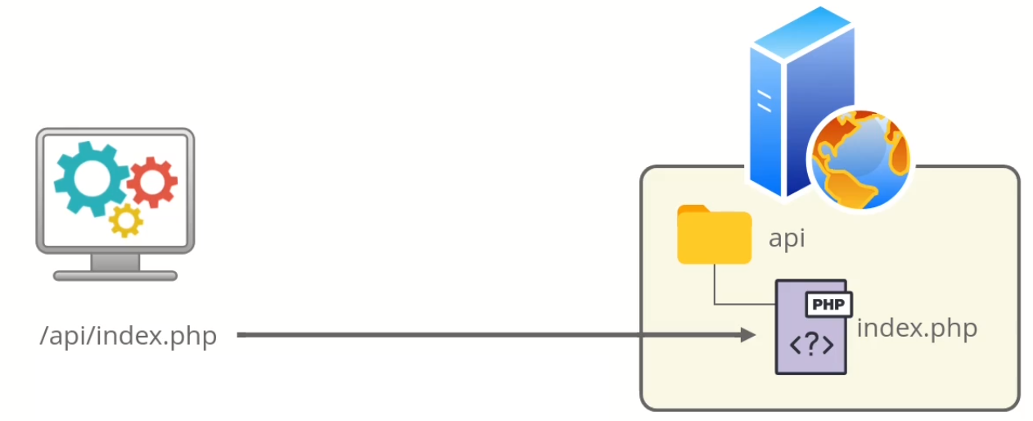

 | Theo Restful api
 | Tuy nhiên đối với Restful api thì cần phải dùng các url có dạng như: /api/tasks, /api/tasks/123… không tuân thủ như default
 | Vì vậy cần phải rewriting url để tương ứng với các url thì sẽ trỏ đến các script mình muốn
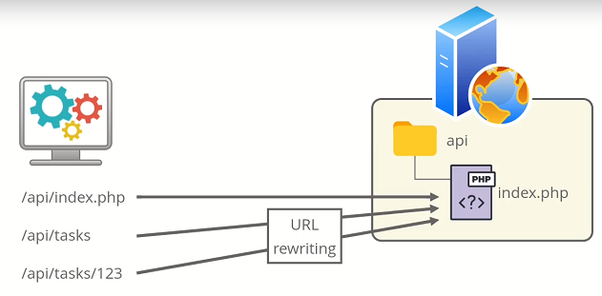

構成
 | rest-api-php
 |  | 1.api-basics
 |  | 2.http-basics
 |  | 3.rest-and-restful-apis
 |  |  | 1.access-a-restful-api
 |  |  |  | gists.php
 |  |  |  | index.php
 |  |  | 2.guzzlehttp
 |  |  | 3.use-an-sdk
 |  |  | 4.create-a-restful-api |  |  |  |  | → | new
 |  |  |  | api |  |  |  | → | new
 |  |  |  |  | .htaccess |  |  | → | code
 |  |  |  |  | index.php

rest-api-php\4.create-a-restful-api\api\.htaccess
 | RewriteEngine On
 | RewriteCond %{REQUEST_FILENAME} !-f |  |  |  |  | → | the file with the specified name in the browser doesn’t exist then procede to the rewrite rule below |  |  |  | → | Do đó trong trường hợp này thì folder task ko tồn tại trên server nên
 | RewriteCond %{REQUEST_FILENAME} !-d |  |  |  |  | → | the directory with the specified name in the browser doesn’t exist then procede to the rewrite rule below |  |  |  | → | khi truy cập bằng các url như /api/tasks, /api/tasks/123… thì đều trỏ
 | RewriteCond %{REQUEST_FILENAME} !-l |  |  |  |  | → | the symbolic with the specified name in the browser doesn’t exist then procede to the rewrite rule below |  |  |  | → | đến index.php
 | RewriteRule . index.php [L] |  |  |  |  | → | Last rule: Nếu rule trước được thực thi thì dừng lại, và không thực thi rule tiếp theo nữa

rest-api-php\4.create-a-restful-api\api\index.php
 | <?php

 | echo "Hello world";

Check browser
 | Theo default
 | http://localhost/api/index.php

 | Theo Restful api
 | http://localhost/api/tasks |  |  |  |  |  |  |  | → | call api collection

 | http://localhost/api/tasks/123 |  |  |  |  |  |  |  | → | call api individual resource(123 là id)

use client for API development
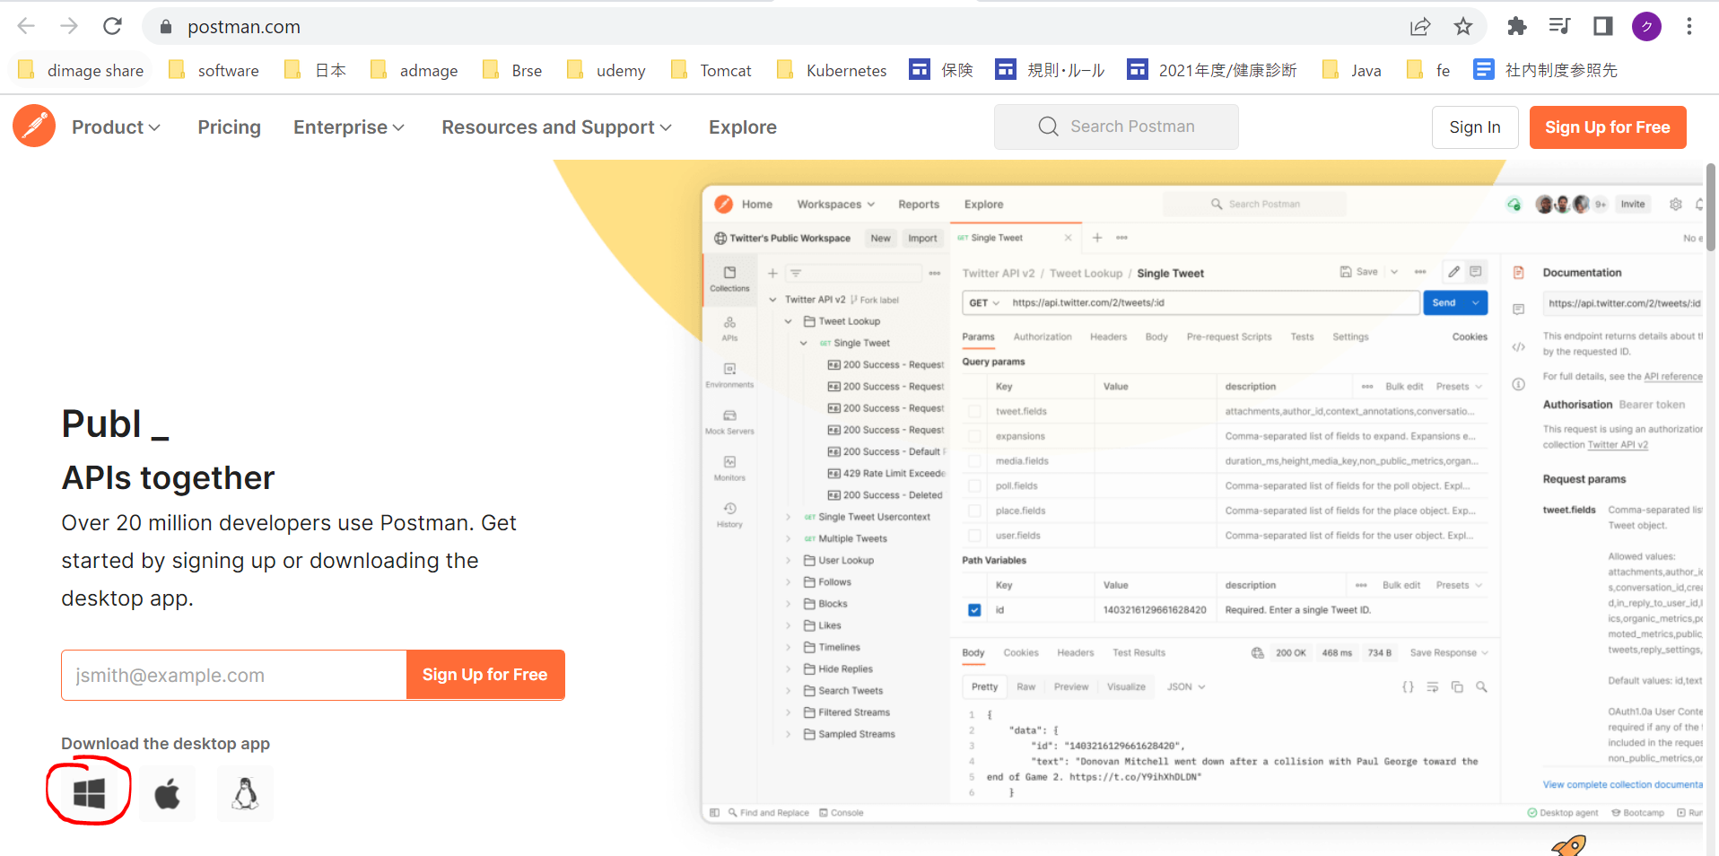
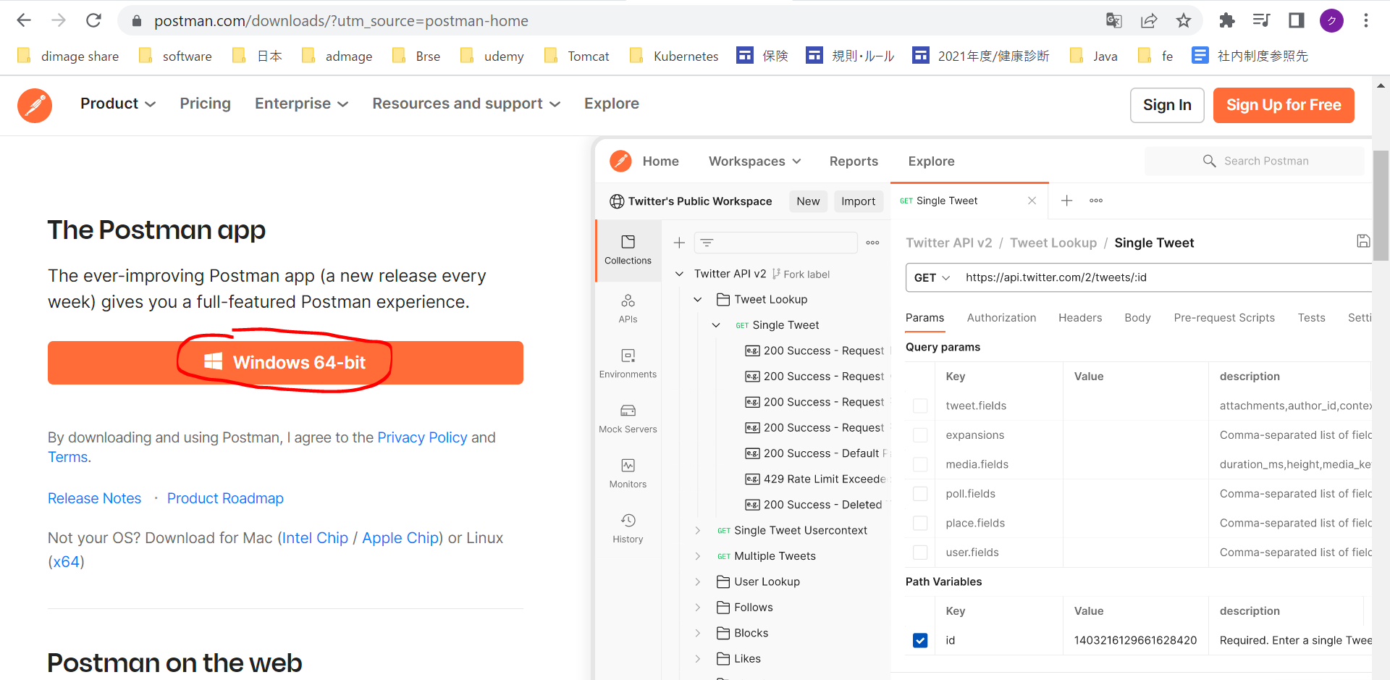
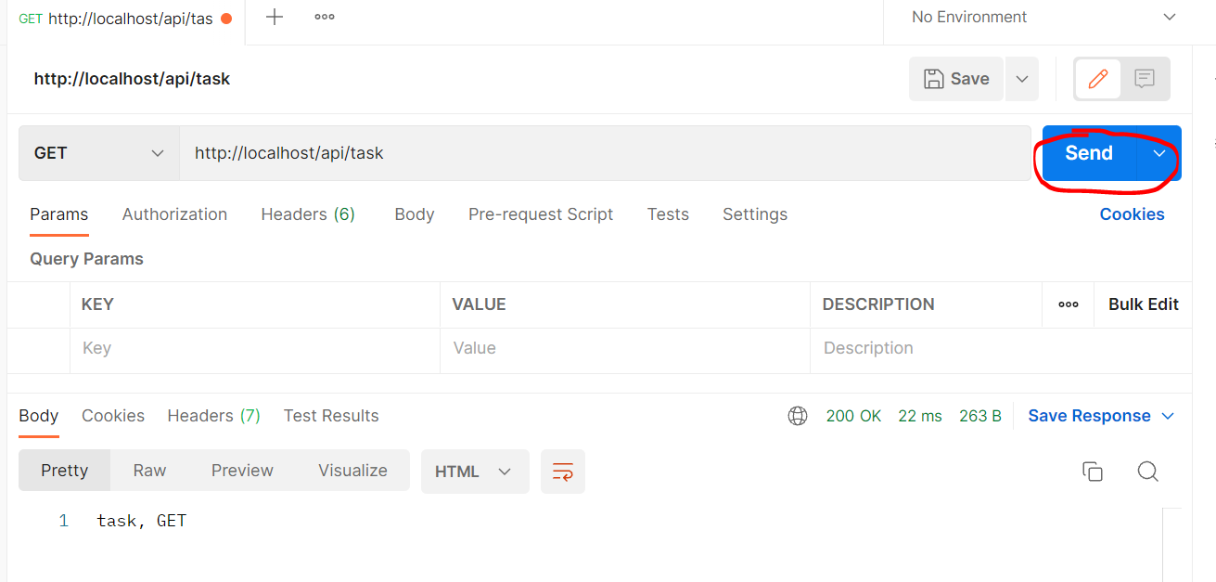
 | Nếu test bằng browser thì mình chỉ có thể test cho phương thức GET
 | Use a client for API development: cURL, Postman or HTTPie

curl
 | Mặc định đã có trên các hệ điều hành desktop.
 | call api: curl http://localhost/api/task
 | Mặc định thì api được gọi với phương thức là GET
 |  | curl http://localhost/api/tasks

 | Có thể gọi với các phương thức khác bằng cách truyền thêm option là --resquest hoặc -X
 | curl http://localhost/api/tasks --request PATCH

 | curl http://localhost/api/tasks -X PATCH

postman
 | https://www.postman.com/

Set the HTTP status code
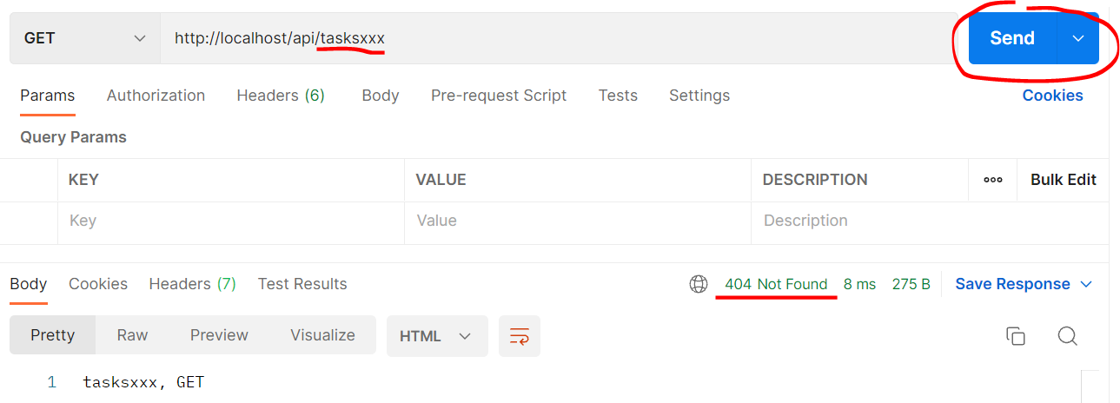
 | Quản lý api có enpoint có dạng /tasks và /tasks/id. Url có dạng khác thì sẽ trả về 404

http_response_code
 | https://www.php.net/manual/en/function.http-response-code.php
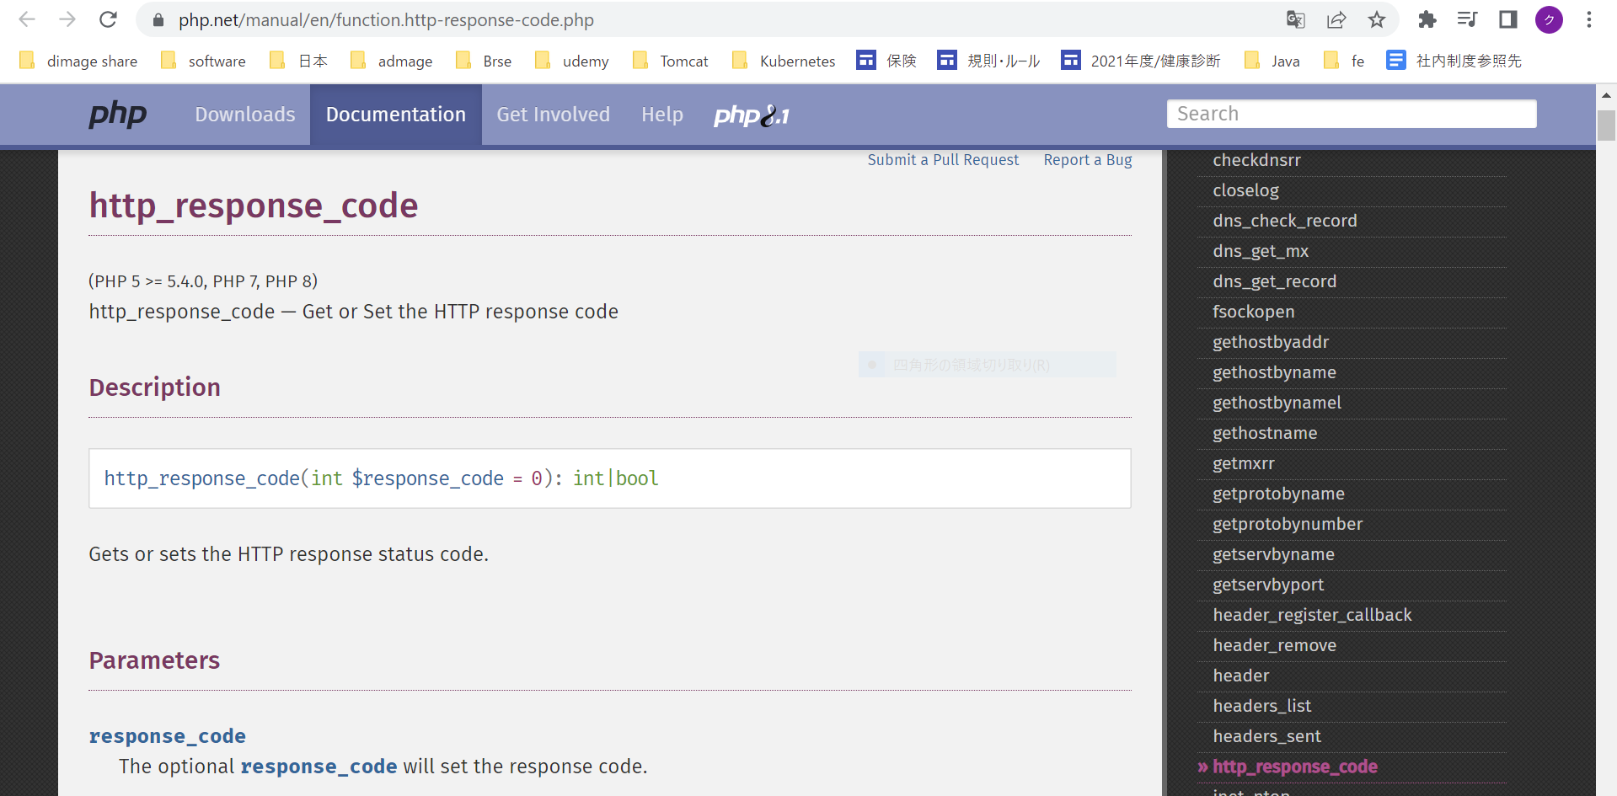

構成
 | rest-api-php
 |  | 1.api-basics
 |  | 2.http-basics
 |  | 3.rest-and-restful-apis
 |  |  | 1.access-a-restful-api
 |  |  |  | gists.php
 |  |  |  | index.php
 |  |  | 2.guzzlehttp
 |  |  | 3.use-an-sdk
 |  |  | 4.create-a-restful-api
 |  |  |  | api
 |  |  |  |  | .htaccess
 |  |  |  |  | index.php | → | code

rest-api-php\4.create-a-restful-api\api\index.php
 | <?php

 | $path = parse_url($_SERVER["REQUEST_URI"], PHP_URL_PATH);

 | $parts = explode("/", $path);

 | $resource = $parts[2];

 | $id = $parts[3] ?? null;

 | echo $resource, ", ", $id;

 | echo $_SERVER["REQUEST_METHOD"];

 | if ($resource != "tasks") {

 | http_response_code(404);
 | exit;
 | }

Check
 | status: 200
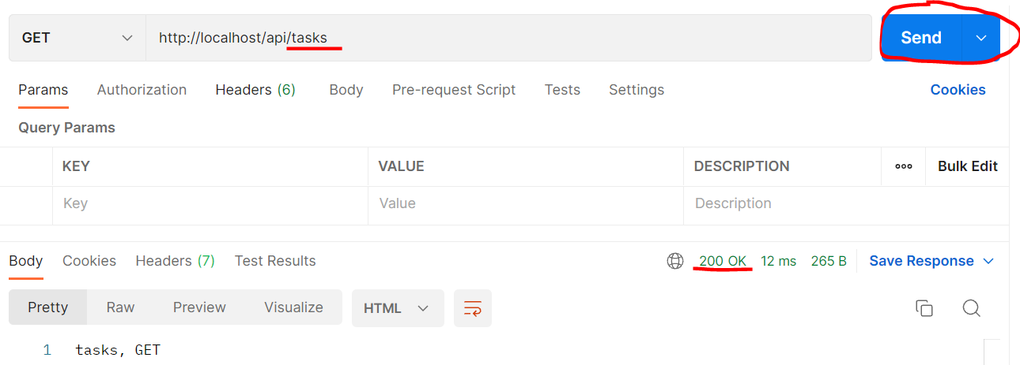

 | status: 404

controller to decide response
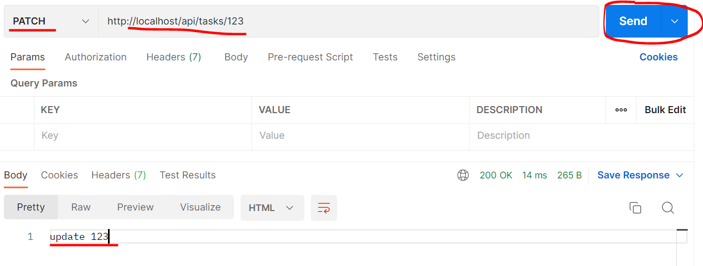
 | Add a controller class to decide the response
 | Xử lý tương ứng với các trường hợp request method và url khác nhau
 | Method |  | URL
 | GET |  | /tasks
 | GET |  | /tasks/123
 | POST |  | /tasks
 | PUT or PATCH |  | /tasks/123
 | DELETE |  | /tasks/123

構成
 | rest-api-php
 |  | 1.api-basics
 |  | 2.http-basics
 |  | 3.rest-and-restful-apis
 |  |  | 1.access-a-restful-api
 |  |  |  | gists.php
 |  |  |  | index.php
 |  |  | 2.guzzlehttp
 |  |  | 3.use-an-sdk
 |  |  | 4.create-a-restful-api
 |  |  |  | api
 |  |  |  |  | .htaccess
 |  |  |  |  | index.php | → | code
 |  |  |  | src |  | → | new
 |  |  |  |  | TaskController.php | → | code

rest-api-php\4.create-a-restful-api\api\index.php
 | <?php

 | $path = parse_url($_SERVER["REQUEST_URI"], PHP_URL_PATH);

 | $parts = explode("/", $path);

 | $resource = $parts[2];

 | $id = $parts[3] ?? null;

 | if ($resource != "tasks") {

 | http_response_code(404);
 | exit;
 | }

 | require dirname(__DIR__) . "/src/TaskController.php";

 | $controller = new TaskController;

 | $controller->processRequest($_SERVER['REQUEST_METHOD'], $id);

rest-api-php\4.create-a-restful-api\src\TaskController.php
 | <?php

 | class TaskController
 | {
 | public function processRequest($method, $id)
 | {
 | if ($id === null) {

 | if ($method == "GET") {

 | echo "index";
 | } elseif ($method == "POST") {

 | echo "create";
 | }
 | } else {

 | switch ($method) {

 | case "GET":
 | echo "show $id";
 | break;

 | case "PATCH":
 | echo "update $id";
 | break;

 | case "DELETE":
 | echo "delete $id";
 | break;
 | }
 | }
 | }
 | }

Check postman
 | index
 | http://localhost/api/tasks
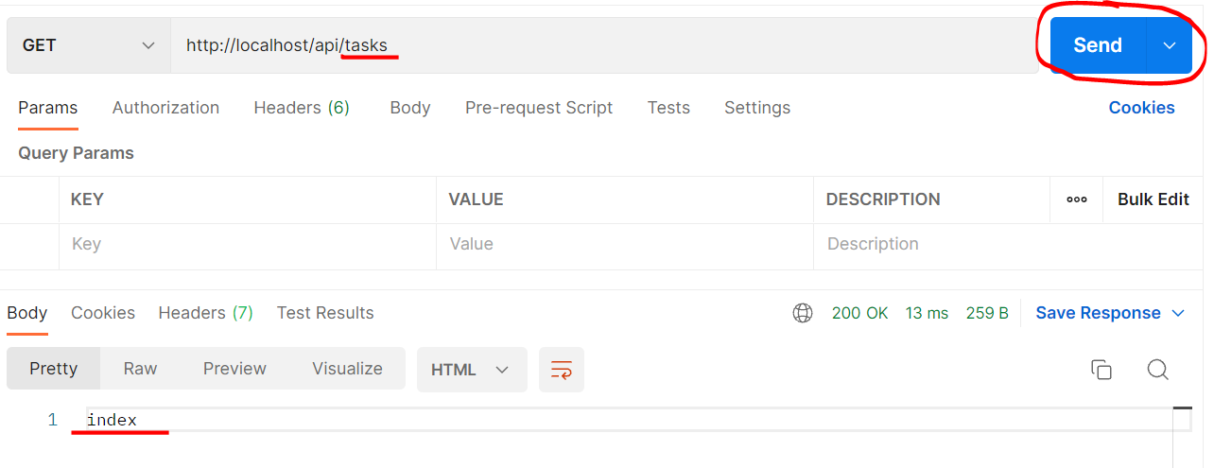

 | create
 | http://localhost/api/tasks
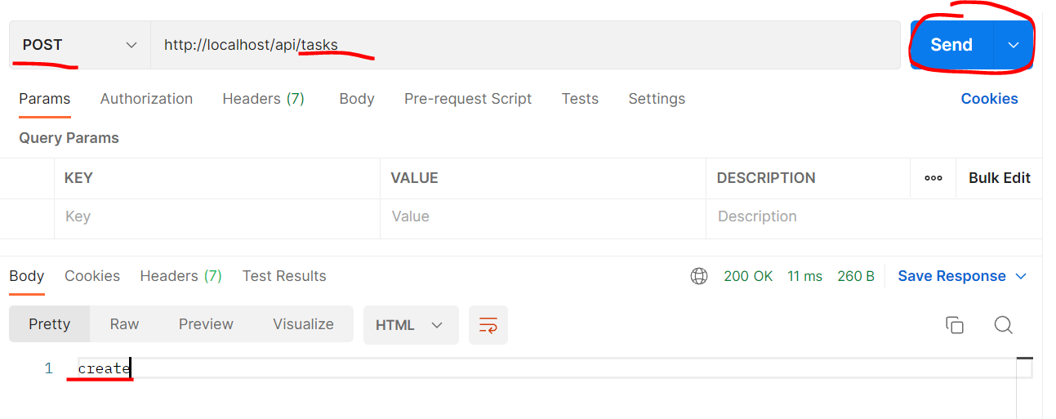

 | show $id
 | http://localhost/api/tasks/123
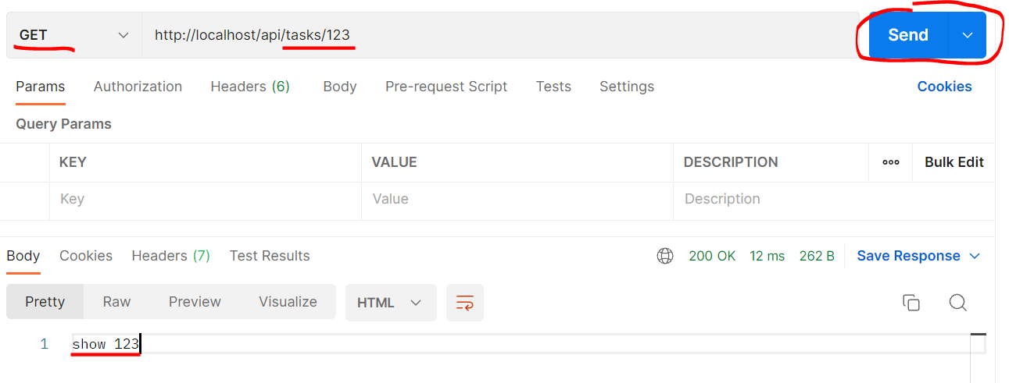

 | update $id
 | http://localhost/api/tasks/123

load classes automatically
 | Use Composer's autoloader to load classes automatically
 | load các class trong folder src 1 cách tự động

Autoloading
 | https://getcomposer.org/doc/01-basic-usage.md#autoloading
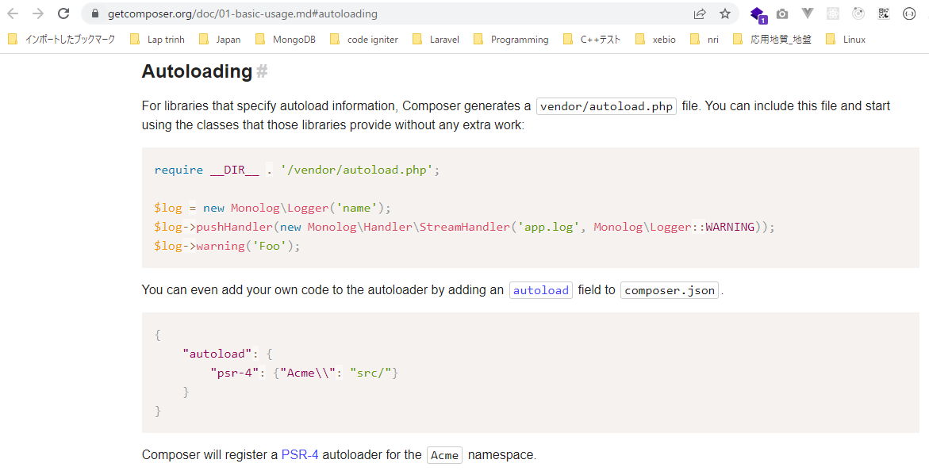

構成
 | rest-api-php
 |  | 1.api-basics
 |  | 2.http-basics
 |  | 3.rest-and-restful-apis
 |  |  | 1.access-a-restful-api
 |  |  |  | gists.php
 |  |  |  | index.php
 |  |  | 2.guzzlehttp
 |  |  | 3.use-an-sdk
 |  |  | 4.create-a-restful-api
 |  |  |  | api
 |  |  |  |  | .htaccess
 |  |  |  |  | index.php
 |  |  |  | src
 |  |  |  |  | TaskController.php
 |  |  |  | composer.json |  |  |  | → | new

rest-api-php\4.create-a-restful-api\composer.json
 | {
 | "autoload": {
 | "psr-4": {
 | "": "src/"
 | }
 | }
 | }

Generate the autoload script
 | composer dump-autoload
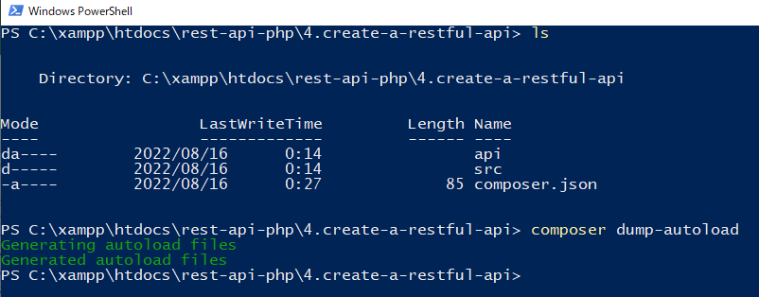

構成
 | rest-api-php
 |  | 1.api-basics
 |  | 2.http-basics
 |  | 3.rest-and-restful-apis
 |  |  | 1.access-a-restful-api
 |  |  |  | gists.php
 |  |  |  | index.php
 |  |  | 2.guzzlehttp
 |  |  | 3.use-an-sdk
 |  |  | 4.create-a-restful-api
 |  |  |  | api
 |  |  |  |  | .htaccess
 |  |  |  |  | index.php |  |  | → | code
 |  |  |  | src
 |  |  |  |  | TaskController.php
 |  |  |  | vendor |  |  |  | → | is generated
 |  |  |  | composer.json

rest-api-php\4.create-a-restful-api\api\index.php
 | <?php

 | require dirname(__DIR__) . "/vendor/autoload.php"; |  |  |  |  | → | Sẽ tự động load các Class có trong folder src, hiện tại mới chỉ có class TaskController.php

 | $path = parse_url($_SERVER["REQUEST_URI"], PHP_URL_PATH);

 | $parts = explode("/", $path);

 | $resource = $parts[2];

 | $id = $parts[3] ?? null;

 | if ($resource != "tasks") {

 | http_response_code(404);
 | exit;
 | }

 | $controller = new TaskController;

 | $controller->processRequest($_SERVER['REQUEST_METHOD'], $id);

Check by call api
 | http://localhost/api/tasks

Make debugging easier
 | Make debugging easier: add type declarations and enable strict type checking
 | Giải quyết được vấn đề api trả về error khi gọi đến api thông qua url nhưng truyền thiếu tham số

構成
 | rest-api-php
 |  | 1.api-basics
 |  | 2.http-basics
 |  | 3.rest-and-restful-apis
 |  |  | 1.access-a-restful-api
 |  |  |  | gists.php
 |  |  |  | index.php
 |  |  | 2.guzzlehttp
 |  |  | 3.use-an-sdk
 |  |  | 4.create-a-restful-api
 |  |  |  | api
 |  |  |  |  | .htaccess
 |  |  |  |  | index.php |  |  | → | code
 |  |  |  | src
 |  |  |  |  | TaskController.php |  |  | → | code
 |  |  |  | vendor
 |  |  |  | composer.json

rest-api-php\4.create-a-restful-api\api\index.php
 | <?php

 | declare(strict_types=1); |  |  |  |  | → | index.php đóng vai trò là front controller, nó được load trước xong mới đến các phần xử lý khác nên mình sẽ enable
 |  |  |  |  |  |  | strict type ngay tại đây, vị trí đầu của script
 | ini_set("display_errors", "On"); |  |  |  |  | → | Trong trường hợp error thông báo lỗi từ api ko được trả về thì cần config display_errors On

 | require dirname(__DIR__) . "/vendor/autoload.php";

 | $path = parse_url($_SERVER["REQUEST_URI"], PHP_URL_PATH);

 | $parts = explode("/", $path);

 | $resource = $parts[2];

 | $id = $parts[3] ?? null;

 | if ($resource != "tasks") {

 | http_response_code(404);
 | exit;
 | }

 | $controller = new TaskController;

 | $controller->processRequest($_SERVER['REQUEST_METHOD'], $id);

rest-api-php\4.create-a-restful-api\src\TaskController.php(For check thông báo lỗi được trả về từ api nên để tham số $id là bắt buộc phải truyền string)
 | <?php

 | class TaskController
 | {
 | public function processRequest(string $method, string $id): void |  |  |  |  | → | declarations to the method arguments(string $method, string $id) and its return value(void)
 | { |  |  |  |  |  | Vì $id được truyền thông qua url của api nên mặc dù $id là numeric nhưng thông qua url nó là string
 | if ($id === null) {

 | if ($method == "GET") {

 | echo "index";
 | } elseif ($method == "POST") {

 | echo "create";
 | }
 | } else {

 | switch ($method) {

 | case "GET":
 | echo "show $id";
 | break;

 | case "PATCH":
 | echo "update $id";
 | break;

 | case "DELETE":
 | echo "delete $id";
 | break;
 | }
 | }
 | }
 | }

Check call api
 | ko có giá trị id, error được trả về từ kết quả gọi api
 | http://localhost/api/tasks
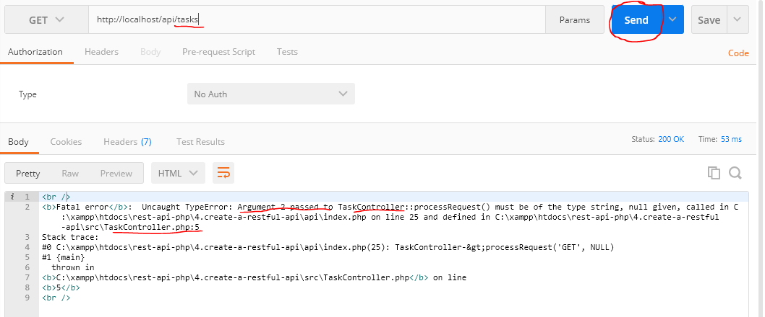

 | Có giá trị $id được truyền nên ko có error
 | http://localhost/api/tasks/123

$id là tham số ko bắt buộc truyền nên có dạng ?string $id
rest-api-php\4.create-a-restful-api\src\TaskController.php
 | <?php

 | class TaskController
 | {
 | public function processRequest(string $method, ?string $id): void |  |  |  |  | → | declarations to the method arguments(string $method, string $id) and its return value(void)
 | { |  |  |  |  |  | Vì $id được truyền thông qua url của api nên mặc dù $id là numeric nhưng thông qua url nó là string
 | if ($id === null) {

 | if ($method == "GET") {

 | echo "index";
 | } elseif ($method == "POST") {

 | echo "create";
 | }
 | } else {

 | switch ($method) {

 | case "GET":
 | echo "show $id";
 | break;

 | case "PATCH":
 | echo "update $id";
 | break;

 | case "DELETE":
 | echo "delete $id";
 | break;
 | }
 | }
 | }
 | }

Always return JSON
 | Ở phần trên(bên sheet Make debugging easier) mình đã giải quyết được vấn đề api trả về error khi gọi đến api thông qua url nhưng truyền thiếu tham số
 | Kết quả trả về đang là dạng html, tuy nhiên html là chỉ dùng hiển thị trên browser. Còn đối với api thì cần phải trả về dạng json
 | Để dev thì đối với tham số $id của hàm processRequest() mình sẽ để là bắt buộc truyền bằng cách bỏ dấu "?", sau khi dev xong thì sẽ thêm lại
 | rest-api-php\4.create-a-restful-api\src\TaskController.php
 | public function processRequest(string $method, string $id): void

Throwable
 | Throwable có thể access nhiều method để lấy các giá trị error cụ thể
 | https://www.php.net/manual/en/class.throwable.php
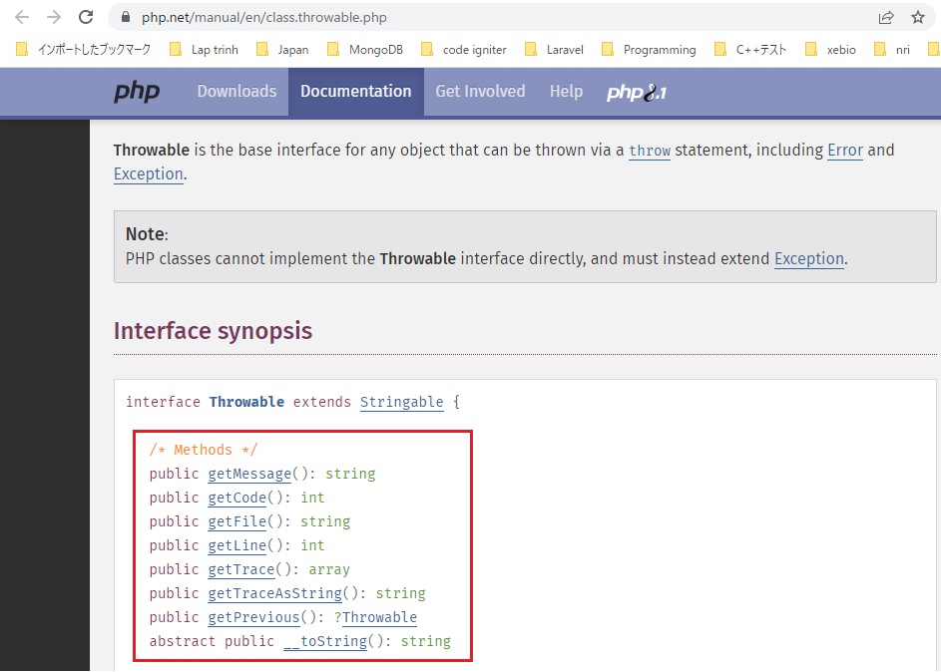

構成
 | rest-api-php
 |  | 1.api-basics
 |  | 2.http-basics
 |  | 3.rest-and-restful-apis
 |  |  | 1.access-a-restful-api
 |  |  |  | gists.php
 |  |  |  | index.php
 |  |  | 2.guzzlehttp
 |  |  | 3.use-an-sdk
 |  |  | 4.create-a-restful-api
 |  |  |  | api
 |  |  |  |  | .htaccess
 |  |  |  |  | index.php |  | → | code
 |  |  |  | src
 |  |  |  |  | ErrorHandler.php |  | → | new
 |  |  |  |  | TaskController.php
 |  |  |  | vendor
 |  |  |  | composer.json

rest-api-php\4.create-a-restful-api\src\ErrorHandler.php
 | <?php

 | class ErrorHandler
 | {
 | public static function handleException(Throwable $exception): void
 | {
 | http_response_code(500);

 | echo json_encode([
 | "code" => $exception->getCode(), |  |  |  |  |  | Trong môi trường production thì có thể ko cần trả đầy đủ hết mà chỉ trả về các giá trị cần thiết
 | "message" => $exception->getMessage(), |  |  |  |  |  | như code và message
 | "file" => $exception->getFile(), |  |  |  |  |  | Các giá trị file và line thì có thể xuất ra log
 | "line" => $exception->getLine()
 | ]);
 | }
 | }

rest-api-php\4.create-a-restful-api\api\index.php
 | <?php

 | declare(strict_types=1);

 | ini_set("display_errors", "On");

 | require dirname(__DIR__) . "/vendor/autoload.php";

 | set_exception_handler("ErrorHandler::handleException"); |  |  |  |  | → | Sets a user-defined exception handler function

 | $path = parse_url($_SERVER["REQUEST_URI"], PHP_URL_PATH);

 | $parts = explode("/", $path);

 | $resource = $parts[2];

 | $id = $parts[3] ?? null;

 | if ($resource != "tasks") {

 | http_response_code(404);
 | exit;
 | }

 | header("Content-type: application/json; charset=UTF-8"); |  |  |  |  | → | Kết quả trả về đang là dạng html, tuy nhiên html là chỉ dùng hiển thị trên browser.
 |  |  |  |  |  |  | Còn đối với api thì cần phải trả về dạng json
 | $controller = new TaskController;

 | $controller->processRequest($_SERVER['REQUEST_METHOD'], $id);

Check call api
 | http://localhost/api/tasks
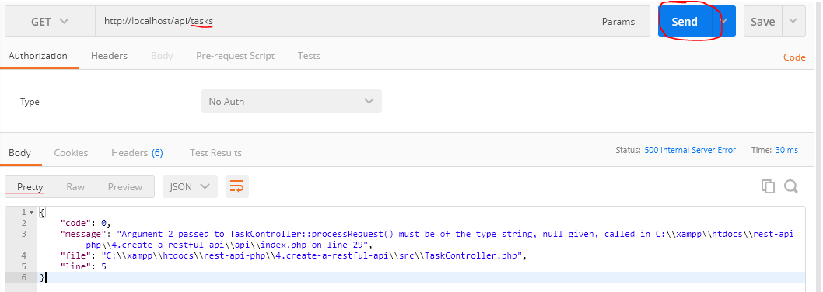

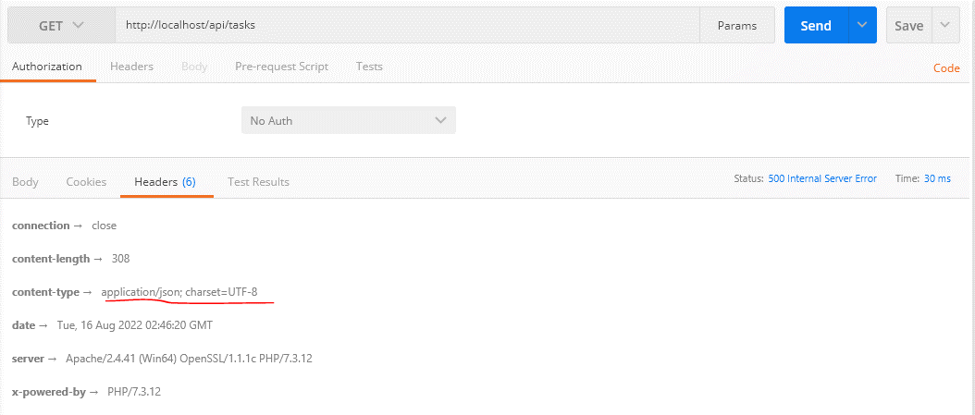

Vì response trả về dạng json nên đối với kết quả hợp lệ cũng phải customize dạng json chứ ko phải string
rest-api-php\4.create-a-restful-api\src\TaskController.php
 | <?php

 | class TaskController
 | {
 | public function processRequest(string $method, ?string $id): void
 | {
 | if ($id === null) {

 | if ($method == "GET") {

 | echo json_encode("index");
 | } elseif ($method == "POST") {

 | echo json_encode("create");
 | }
 | } else {

 | switch ($method) {

 | case "GET":
 | echo json_encode("show $id");
 | break;

 | case "PATCH":
 | echo json_encode("update $id");
 | break;

 | case "DELETE":
 | echo json_encode("delete $id");
 | break;
 | }
 | }
 | }
 | }

405 status
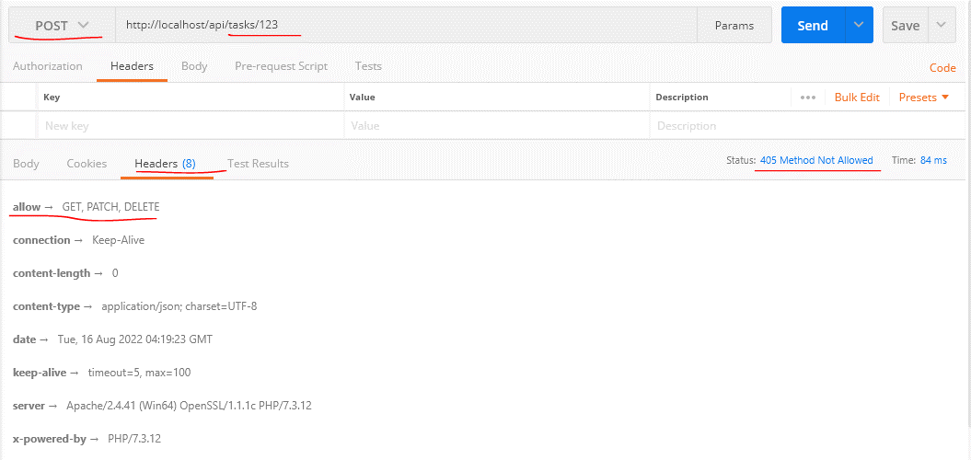
 | Send a 405 status code and Allow header for invalid request methods

405 Method Not Allowed
 | https://developer.mozilla.org/en-US/docs/Web/HTTP/Status/405
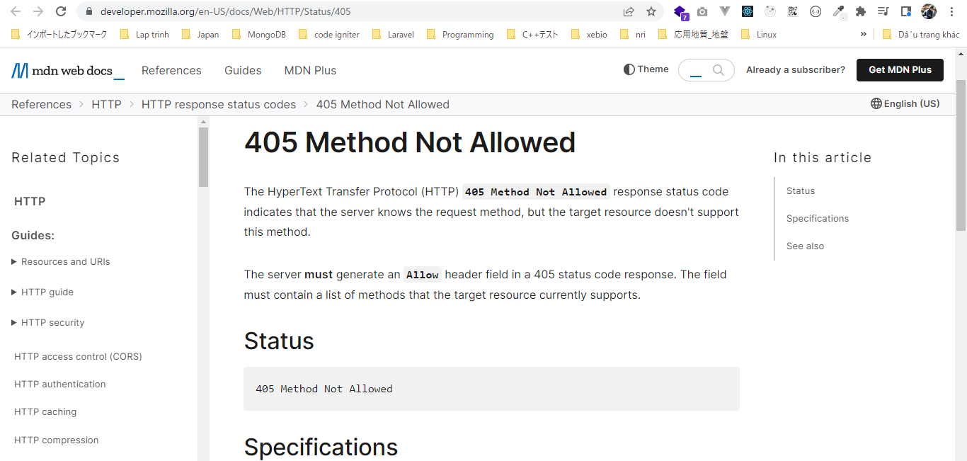

Allow
 | https://developer.mozilla.org/en-US/docs/Web/HTTP/Headers/Allow
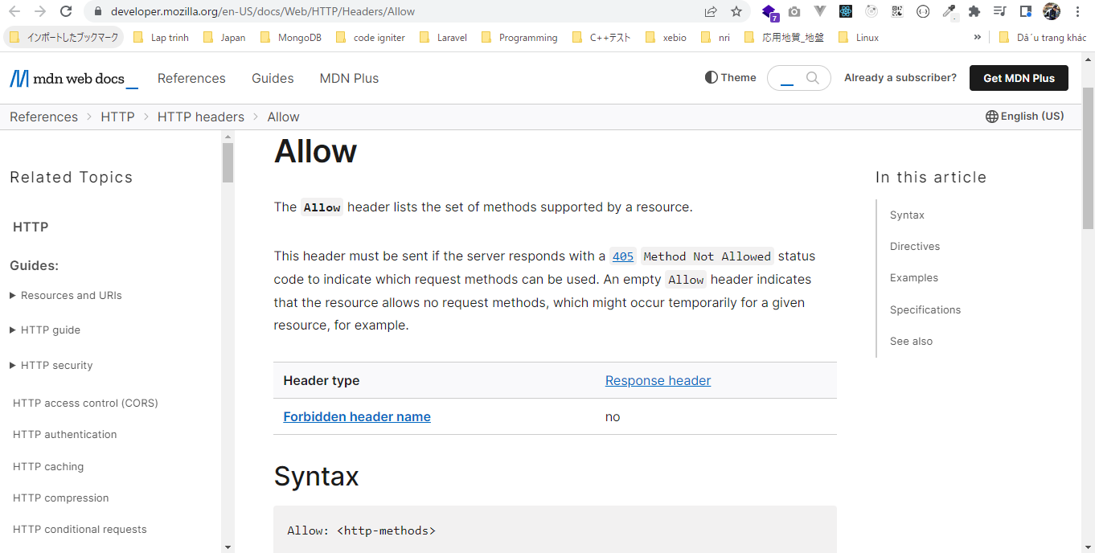

構成
 | rest-api-php
 |  | 1.api-basics
 |  | 2.http-basics
 |  | 3.rest-and-restful-apis
 |  |  | 1.access-a-restful-api
 |  |  |  | gists.php
 |  |  |  | index.php
 |  |  | 2.guzzlehttp
 |  |  | 3.use-an-sdk
 |  |  | 4.create-a-restful-api
 |  |  |  | api
 |  |  |  |  | .htaccess
 |  |  |  |  | index.php
 |  |  |  | src
 |  |  |  |  | ErrorHandler.php
 |  |  |  |  | TaskController.php | → | code
 |  |  |  | vendor
 |  |  |  | composer.json

rest-api-php\4.create-a-restful-api\src\TaskController.php
 | <?php

 | class TaskController
 | {
 | public function processRequest(string $method, ?string $id): void
 | {
 | if ($id === null) {

 | if ($method == "GET") {

 | echo json_encode("index");
 | } elseif ($method == "POST") {

 | echo json_encode("create");
 | } else { |  |  |  |  | → | Xử lý khi api gửi request đến với các phương thức khác ngoài GET và POST trong trường hợp url
 |  |  |  |  |  |  | ko có $id(/api/tasks)
 | $this->respondMethodNotAllowed("GET, POST");
 | }
 | } else {

 | switch ($method) {

 | case "GET":
 | echo json_encode("show $id");
 | break;

 | case "PATCH":
 | echo json_encode("update $id");
 | break;

 | case "DELETE":
 | echo json_encode("delete $id");
 | break;

 | default:
 | $this->respondMethodNotAllowed("GET, PATCH, DELETE"); |  |  |  |  | → | Xử lý khi api gửi request đến với các phương thức khác ngoài GET, PATCH, DELETE trong trường
 | } |  |  |  |  |  | hợp url có $id(/api/tasks/123)
 | }
 | }

 | private function respondMethodNotAllowed(string $allowed_methods): void
 | {
 | http_response_code(405);
 | header("Allow: $allowed_methods"); |  |  |  |  | → | Khi response trả về code 405 đồng thời phải thêm Allow cùng với các phương thức nào được gửi đến
 | }
 | }

Check call api
 | http://localhost/api/tasks


 | http://localhost/api/tasks/123

